关系图
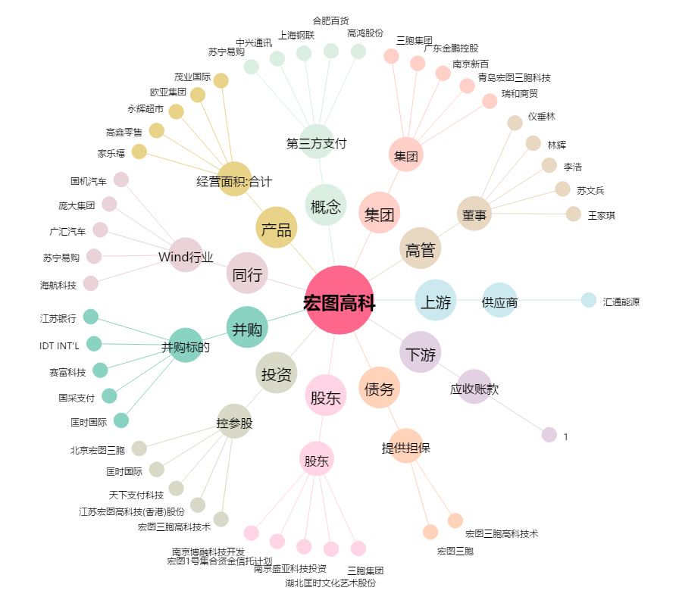
宏图高科[600122.SH] - 关系概览图

